Figure 4
Figure 4 : Les ventes de substances actives sont particulièrement importantes dans les zones légumières
Quantité de substances actives vendue en 2023 (hors huiles) par hectare de SAU
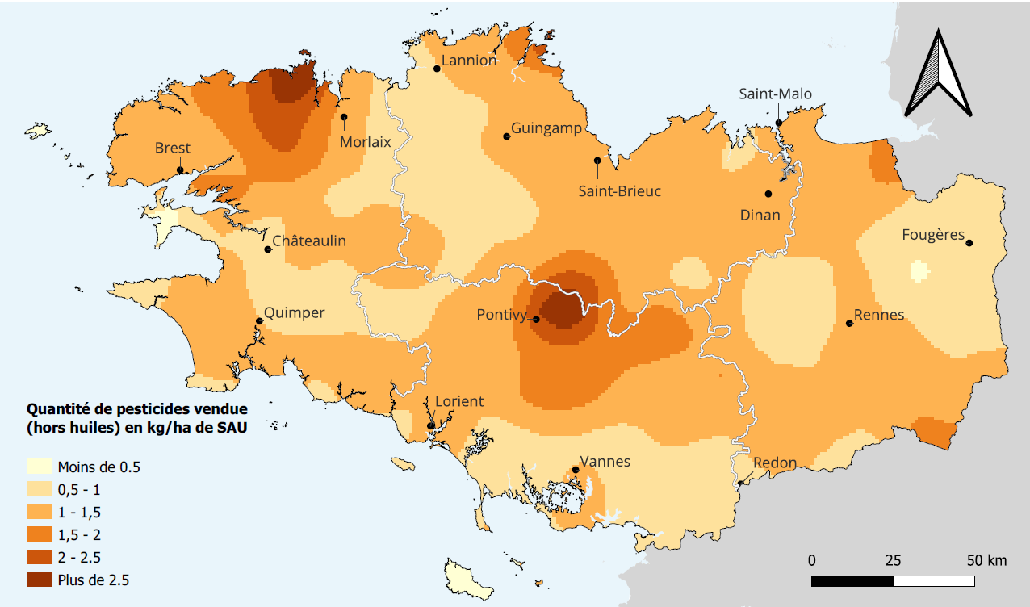

Lissage basé sur les centroïdes des communes, inclus dans un code postal, rayon de 15 km
Source : Office français de la biodiversité, BNVd 2023

